CasoDePrueba1
EJECUCION 1 | CASO DE PRUEBA INICIAL
 | Id de Caso |  |  |  | CP001
 | Nombre de Caso de prueba |  |  |  | Prueba API - Crear proveedor
 | Estado del Caso de Prueba |  |  |  | Nuevo
 | Responsable |  |  |  | Edgar Felipe Mosquera Rozo
 | Objetivo |  |  |  | Que el sistema permita registrar un nuevo proveedor.
 | Precondiciones |  |  |  | Haber ingresado al sistema con credenciales de administrador
 | Escrito por: |  |  |  | Edgar Felipe Mosquera Rozo
 | Fecha de Creación |  |  |  | 2025-09-10
 | Fecha Ejecución |  |  |  | 2025-09-10
 | N° | Paso a Paso |  |  | Resultado Esperado |  | Mensaje | Evaluación |  | Evidencia (parte inferior)
 |  |  |  |  |  |  |  | Si | No
 | 1 | 1. Debe ir a la opcion proveedor y dar clic |  |  | Modulo de proveedor |  |  | X |  | EV01
 | 2 | 2. Debe ir al boton verde (Registrar), y dar clic |  |  | Formulario para registrar un nuevo proveedor |  |  | X |  | EV02
 | 3 | 3. Debe llenar los campos: Nombre,NIT,Celular, Email,Direccion son obligatorios |  |  | Se habilita el boton de registrar |  |  | X |  | EV03
 | 4 | 4. Se debe dar clic en el boton registrar |  |  | Ventana de alerta |  |  | X |  | EV03
 | 5 | 5. Se debe dar clic en el boton aceptar |  |  | Ventana de alerta confirmando registro |  |  | X |  | EV04
 | 6 | 6. Se debe dar clic en aceptar |  |  | Lista de proveedores registrados |  |  | X |  | EV05
 | Resultado esperado del caso de prueba |  |  |  | EL sistema permite realizar el registro de un nuevo proveedor |  |  |  |  | Resultado
 | campos |  | Nombre | NIT |  | Celular |  | Email |  | Direccion
 | ejemplo |  | Proveedor1 | 1234567 |  | 3206754654 |  | proveedor@example.com |  | CL 34 #3-34

 | Tipo campo |  | STRING | STRING |  | STRING |  | STRING |  | STRING
 | Restricción |  | N/A | N/A |  | N/A |  | N/A |  | N/A
 | Valor por defecto |  | N/A | N/A |  | N/A |  | N/A |  | N/A
 | Permite modificar |  | SI | SI |  | SI |  | SI |  | SI
 | Obligatoriedad |  | SI | SI |  | SI |  | SI |  | SI
EJECUCION 1 | EVIDENCIAS
 | N° | Paso a Paso |  | 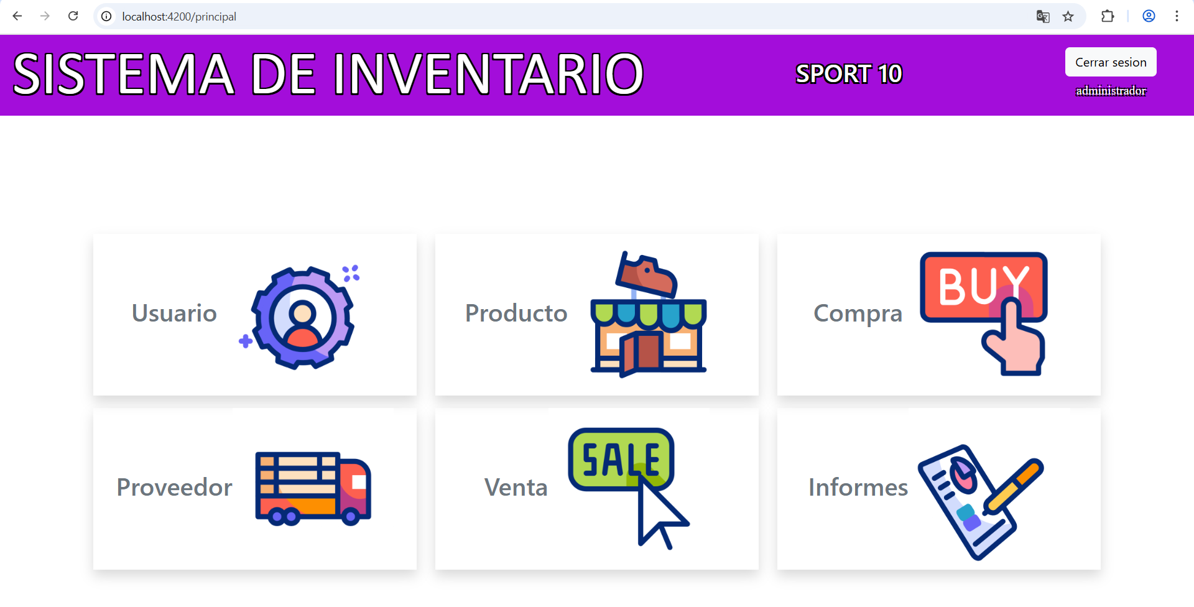
 | EV01 | 1. Debe ir a la opcion proveedor y dar clic

 | EV02 | 2. Debe ir al boton verde (Registrar), y dar clic |  | 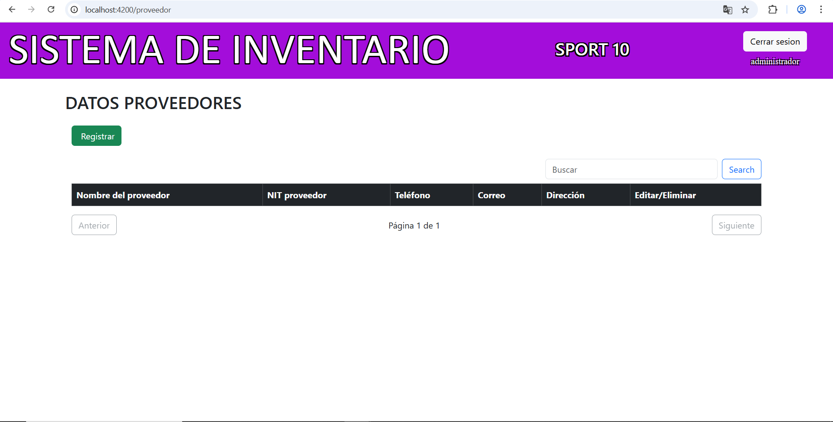

 | EV03 | 3. Debe llenar los campos: Nombre,NIT,Celular, Email,Direccion son obligatorios 4. Se debe dar clic en el boton registrar |  | 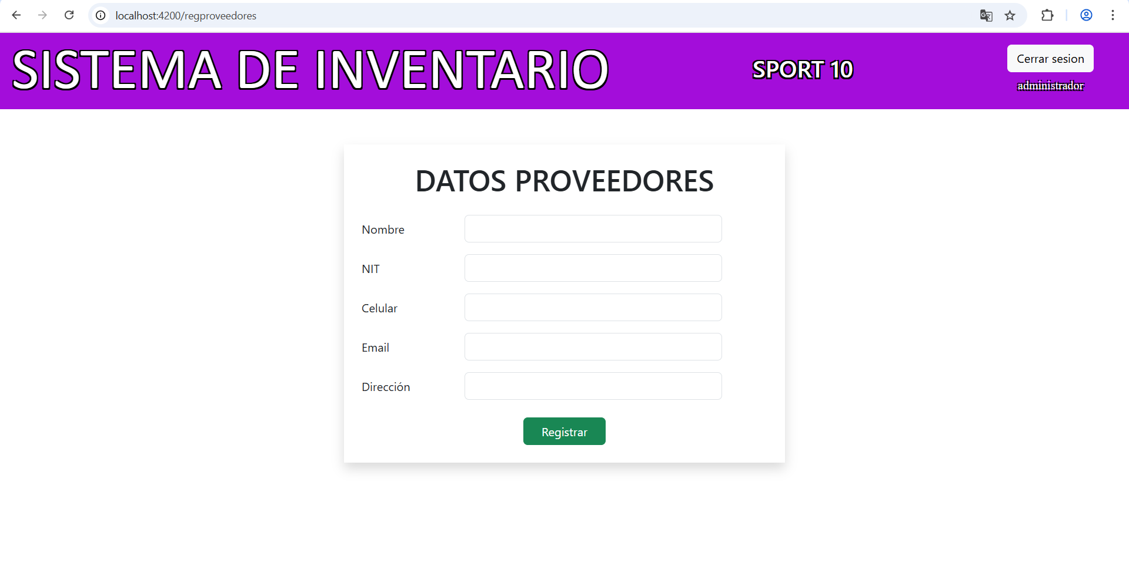

 | EV04 | 5. Se debe dar clic en el boton aceptar

 | EV05 | 6. Se debe dar clic en aceptar

 | RESULTADO | EL sistema permite realizar el registro de un nuevo proveedor |  | 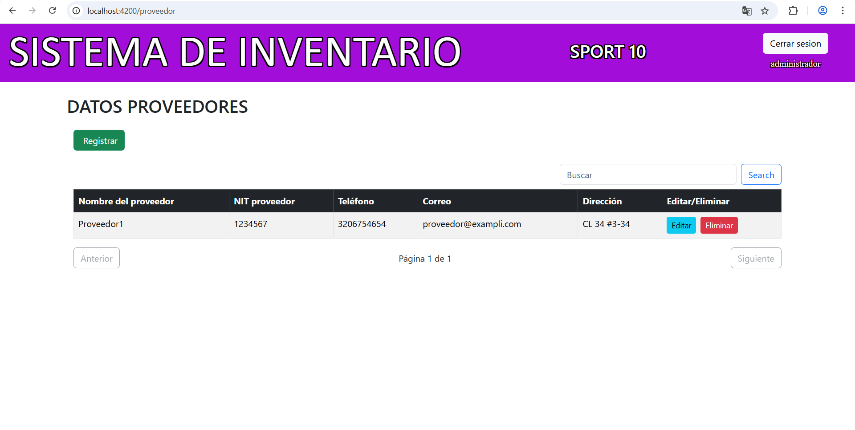

CasoDePrueba2
EJECUCION 1 | CASO DE PRUEBA INICIAL
 | Id de Caso |  |  |  | CP002
 | Nombre de Caso de prueba |  |  |  | Prueba API - Mostrar lista de proveedores
 | Estado del Caso de Prueba |  |  |  | Nuevo
 | Responsable |  |  |  | Edgar Felipe Mosquera Rozo
 | Objetivo |  |  |  | Que el sistema muestre la lista de proveedores registrados
 | Precondiciones |  |  |  | Haber ingresado al sistema con credenciales de administrador
 | Escrito por: |  |  |  | Edgar Felipe Mosquera Rozo
 | Fecha de Creación |  |  |  | 2025-09-10
 | Fecha Ejecución |  |  |  | 2025-09-10
 | N° | Paso a Paso |  |  | Resultado Esperado |  | Mensaje | Evaluación |  | Evidencia (parte inferior)
 |  |  |  |  |  |  |  | Si | No
 | 1 | 1. Debe ir a la opcion proveedor y dar clic |  |  | Modulo de proveedor |  |  | X |  | EV01
 | Resultado esperado del caso de prueba |  |  |  | EL sistema muestra la lista de proveedores registrados |  |  |  |  | Resultado
 | campos |  | N/A | N/A |  | N/A |  | N/A |  | N/A
 | ejemplo |  | N/A | N/A |  | N/A |  | N/A |  | N/A

 | Tipo campo |  | N/A | N/A |  | N/A |  | N/A |  | N/A
 | Restricción |  | N/A | N/A |  | N/A |  | N/A |  | N/A
 | Valor por defecto |  | N/A | N/A |  | N/A |  | N/A |  | N/A
 | Permite modificar |  | N/A | N/A |  | N/A |  | N/A |  | N/A
 | Obligatoriedad |  | N/A | N/A |  | N/A |  | N/A |  | N/A
EJECUCION 1 | EVIDENCIAS
 | N° | Paso a Paso
 | EV01 | 1. Debe ir a la opcion proveedor y dar clic

 | RESULTADO | EL sistema muestra la lista de proveedores registrados |  | 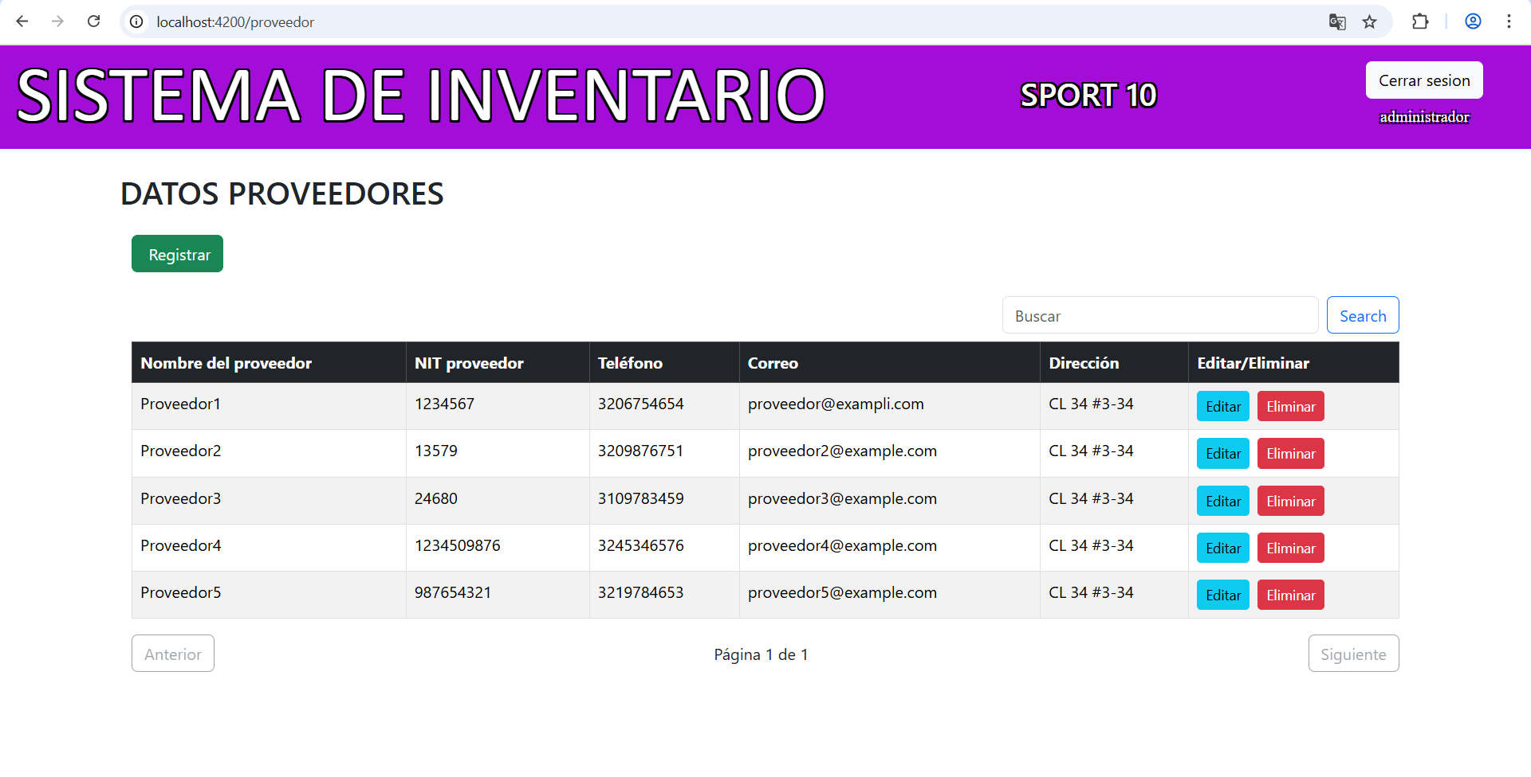

CasoDePrueba3
EJECUCION 1 | CASO DE PRUEBA INICIAL
 | Id de Caso |  |  |  | CP003
 | Nombre de Caso de prueba |  |  |  | Prueba API - Actualizar proveedor
 | Estado del Caso de Prueba |  |  |  | Nuevo
 | Responsable |  |  |  | Edgar Felipe Mosquera Rozo
 | Objetivo |  |  |  | Que el sistema permita actualizar los datos de un proveedor registrado
 | Precondiciones |  |  |  | Haber ingresado al sistema con credenciales de administrador
 | Escrito por: |  |  |  | Edgar Felipe Mosquera Rozo
 | Fecha de Creación |  |  |  | 2025-09-10
 | Fecha Ejecución |  |  |  | 2025-09-10
 | N° | Paso a Paso |  |  | Resultado Esperado | Mensaje | Evaluación |  | Evidencia (parte inferior)
 |  |  |  |  |  |  | Si | No
 | 1 | 1. Debe ir a la opcion proveedor y dar clic |  |  | Modulo de proveedor |  | X |  | EV01
 | 2 | 2. Debe ir a la fila donde esta el proveedor y dar clic en editar |  |  | Formulario para actualizar datos de proveedor |  | X |  | EV02
 | 3 | 3.Debe editar los campos que desea actualizar (Celular, email,direccion) y dar clic en actualizar 4.Debe dar clic en aceptar |  |  | Ventana de alerta pidiendo confirmación |  | X |  | EV03
 | 4 | 4.Debe dar clic en aceptar |  |  | Ventana de confirmacion de actualizacion de datos |  | X |  | EV04
 | 5 | 5. Debe dar clic nuevamente en aceptar |  |  | Lista de proveedores con actualizaciones |  | X |  | EV05
 | Resultado esperado del caso de prueba |  |  |  | EL sistema debe permitir actualizar los datos del registros y guardarlos en la base de datos |  |  |  | Resultado
 | campos |  | Celular |  | Email | Direccion | N/A |  | N/A
 | ejemplo |  | 3206754654 |  | proveedor@example.com | CL 34 #3-34 | N/A |  | N/A

 | Tipo campo |  | STRING |  | STRING | STRING | N/A |  | N/A
 | Restricción |  | N/A |  | N/A | N/A | N/A |  | N/A
 | Valor por defecto |  | N/A |  | N/A | N/A | N/A |  | N/A
 | Permite modificar |  | SI |  | SI | SI | N/A |  | N/A
 | Obligatoriedad |  | SI |  | SI | SI | N/A |  | N/A
EJECUCION 1 | EVIDENCIAS
 | N° | Paso a Paso
 | EV01 | 1. Debe ir a la opcion proveedor y dar clic

 | EV02 | 2. Debe ir a la fila donde esta el proveedor y dar clic en editar |  | 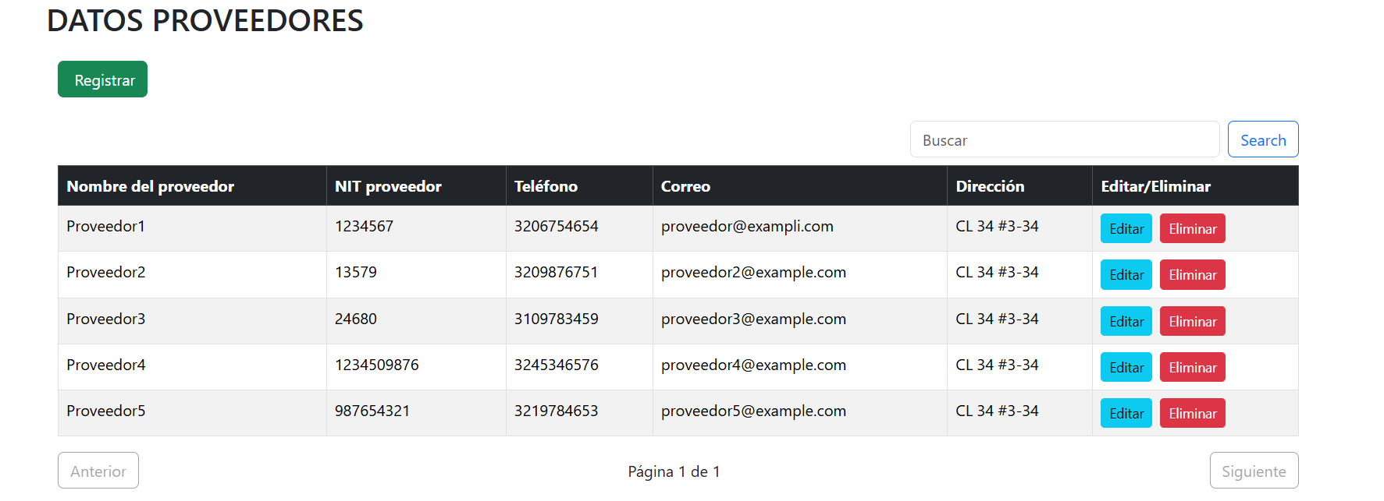

 | EV03 | 3.Debe editar los campos que desea actualizar (Celular, email,direccion) y dar clic en actualizar |  | 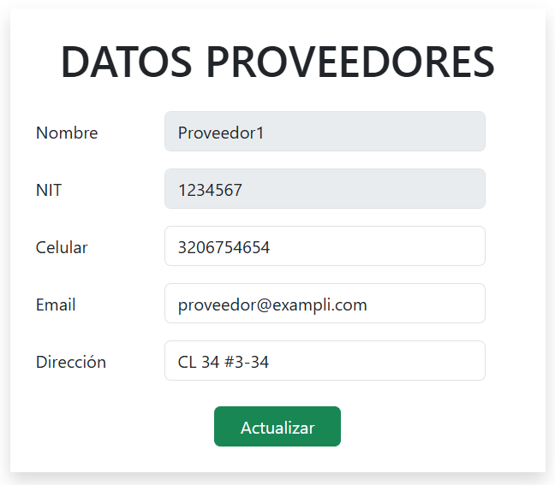

 | EV04 | 4.Debe dar clic en aceptar

 | EV05 | 5. Debe dar clic nuevamente en aceptar

 | RESULTADO | EL sistema debe permitir actualizar los datos del registros y guardarlos en la base de datos

